Chi tiết địa chất
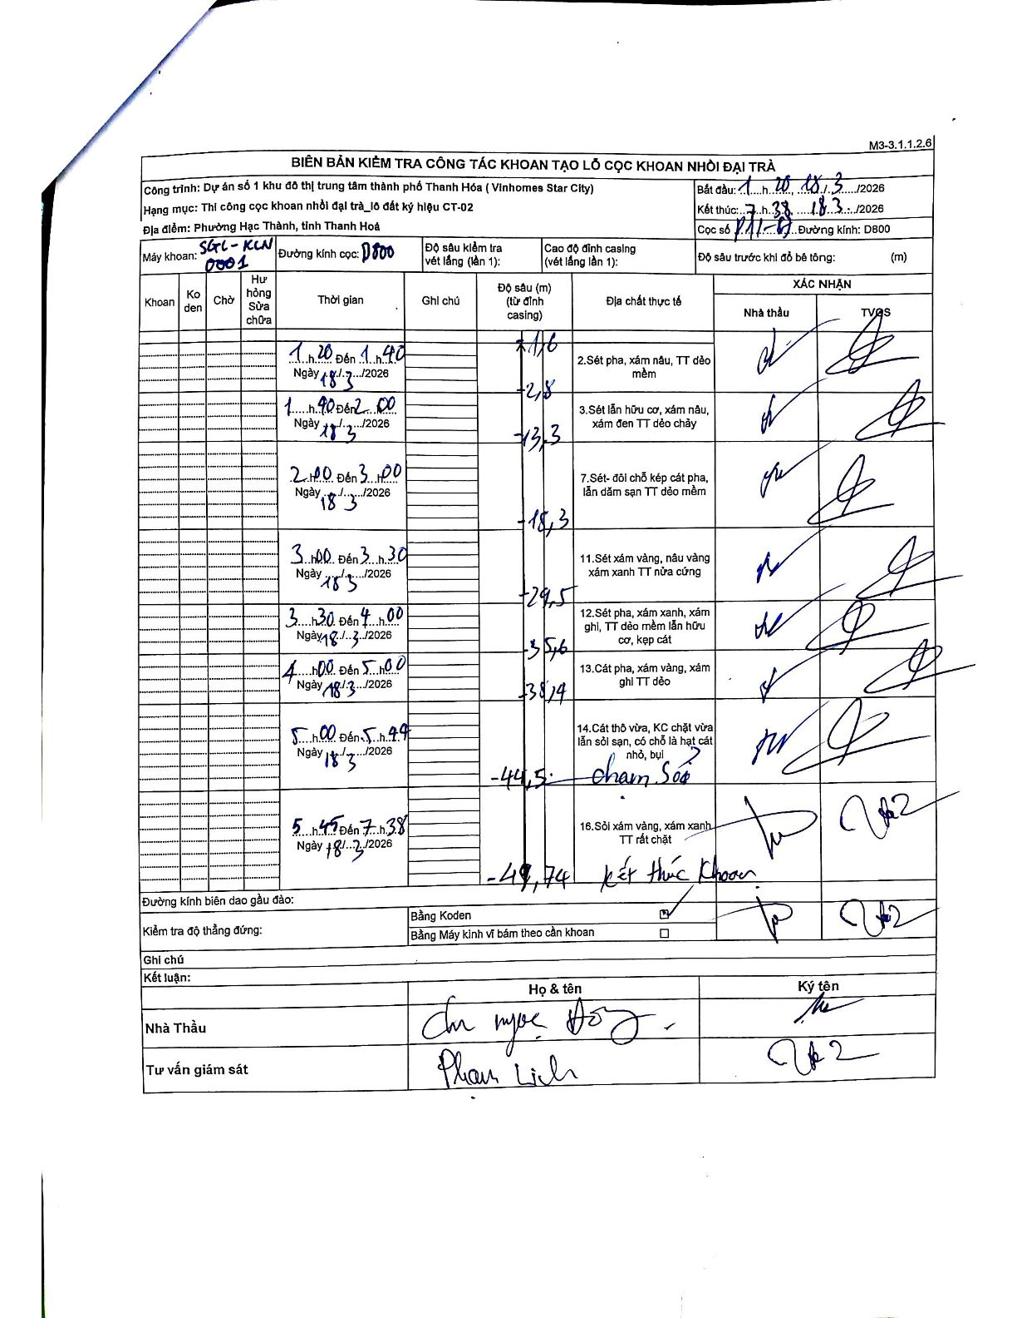
Dự án | Star City Thanh Hóa
Hạng mục | Thi công cọc khoan nhồi, tường vây cho các hạng mục_Lô CT-02
Tên bộ phận | Lô đất ký hiệu CT-02
Số hiệu cọc | P11-87
Tên Máy khoan | SGC-KCN0001
Đường kính | D800
Bắt đầu thi công | 01:20 18/03/2026
Kết thúc thi công | 07:38 18/03/2026

Địa chất TT | Đường kính | Mô tả lớp thiết kế | Từ (h) | Đến (h) | Cao độ từ | Cao độ đến | T.Gian (h) | Dài (m) | V (m/h) | Ghi chú
2 | D800 | Sét pha, xám nâu, TT dẻo mềm | 01:20 18/03/2026 | 01:40 18/03/2026 | -1.16 | -2.8 | 0.33 | 1.64 | 4.92
3 | D800 | Sét lẫn hữu cơ, xám nâu, xám đen TT dẻo chảy | 01:40 18/03/2026 | 02:00 18/03/2026 | -2.8 | -13.3 | 0.33 | 10.5 | 31.5
7 | D800 | Sét- đôi chỗ kẹp cát pha, lẫn dăm sạn TT dẻo mềm | 02:00 18/03/2026 | 03:00 18/03/2026 | -13.3 | -18.3 | 1 | 5 | 5
11 | D800 | Sét xám vàng, nâu vàng xám xanh TT nửa cứng | 03:00 18/03/2026 | 03:30 18/03/2026 | -18.3 | -29.5 | 0.5 | 11.2 | 22.4
12 | D800 | Sét pha, xám xanh, xám ghi, TT dẻo mềm lẫn hữu cơ, kẹp cát | 03:30 18/03/2026 | 04:00 18/03/2026 | -29.5 | -35.6 | 0.5 | 6.1 | 12.2
13 | D800 | Cát pha, xám vàng, xám ghi TT dẻo | 04:00 18/03/2026 | 05:00 18/03/2026 | -35.6 | -38.4 | 1 | 2.8 | 2.8
14 | D800 | Cát thô vừa, KC chặt vừa lẫn sỏi sạn, có chỗ là hạt cát nhỏ, bụi | 05:00 18/03/2026 | 05:45 18/03/2026 | -38.4 | -44.5 | 0.75 | 6.1 | 8.13 | chạm sỏi
16 | D800 | Sỏi xám vàng, xám xanh TT rất chặt | 05:45 18/03/2026 | 07:38 18/03/2026 | -44.5 | -49.74 | 1.88 | 5.24 | 2.78 | Kết thúc khoan

ẢNH BIÊN BẢN GỐC

